BilanEffectMoyens
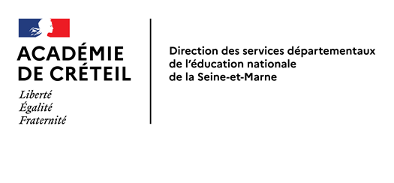
 |  |  | C.D.E.N. du 19 octobre 2021 |  |  |  |  |  |  |  | Document de travail

 | Tab. : collèges (y compris segpa)
 | Bilan effectifs/moyens
 | (Effectifs : source base élèves académique au 07 octobre 2021 -constat provisoire)

 | Année 2019 |  |  | Année 2020 |  |  | Année 2021
 | Constat |  | Ecart | Constat |  | Ecart | Année 2021 |  |  | Ecart
 | 2018 | 2019 | 2019 - 2018 | 2019 | 2020 | 2020 - 2019 | prévisions académiques | variation prévue | constat provisoire au 07 octobre | au constat 2020 | aux prévisions 2020
Effectif global | 71,551 | 72,879 | 1,328 | 72,879 | 73,557 | 678 | 73,916 | 359 | 73,784 | 227 | -132
dont SEGPA | 1,555 | 1,653 | 98 | 1,653 | 1,779 | 126 | 1887 | 108 | 1,828 | 49 | -59

Effectifs hors collégiens scolarisés en 3ème Prépa.Pro de lycées de L.P. et hors collégiens scolarisés à Sourdun et en EREA

